pdf - Artikel
Productomschrijving
De Midi-Parka Cure afvalverwerking is gebaseerd op de pasvorm van de Anchor VKR lijn. Dankzij de industrieel wasbare striping en de fluorescerende stoffen is de drager goed zichtbaar in elke situatie. De jas voldoet aan de EN ISO 20471 klasse 2 normering.. Daarnaast is deze winddicht en dankzij de afgetapte naden ook waterdicht EN 343 3:3. Ook is het mogelijk de Cure afvalverwerking softshell in te ritsen als voering en wordt de jas geleverd met een uitneembare wattinevoering.
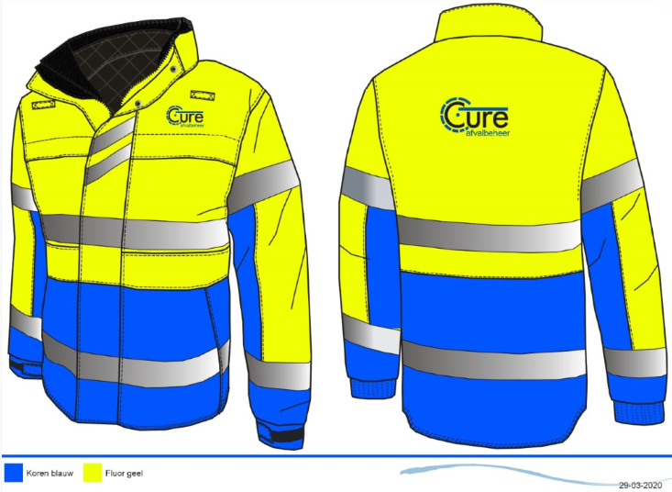

Maatvoering
XS t/m 7XL

Materiaal
BuitenStof : 100% Polyester met PU Laminaat - Waterdicht en ademend
Binnenstof : Gevoerd met uitneembare wattinevoering
Binnenzijde : Gedeeltelijke mesh en satijnvoering voor goede ademendheid
Fournituren : Zipper pullers, Side Tag & geweven merklabel
Logo's : Voorzien van borst en rug logo, aangeleverd door klant

Uitvoering
Pasvorm : VKR Midi-Parka
Normering : EN 20471 klasse 2, EN 343 3:3
Functie : Hoog zichtbaarheid Midi-Parka
Voorsluiting : YKK Rits dubbele overslag. Overslag gesloten door magneten
Reflectie : Industrieel wasbare striping
Zakken : 2 borstzakken onder de overslag afgesloten met rits, 2 horizontale zakken
met intast onder een overslag. 2 Verticale steekzakken onder overslag
afgesloten met een magneet, Napoleonzak onder de overslag afgesloten met
rits, pennenzak onder midden overslag
Mouwen : Verstelbare manchet met elastiek en klittenband voorkomt wind in de
mouwen.
Overig : Kinbeschermer voorkomt irritatie van de rits, Nestelgaatjes in de oksels,
Verlengd rugpand. Uitgevoerd met 2 spreeksleutel lussen.

EN 20471 klasse 2
EN 343 3:3
Winddicht
Kleurvast

Ademende eigenschappen

